Tabla-Matriz
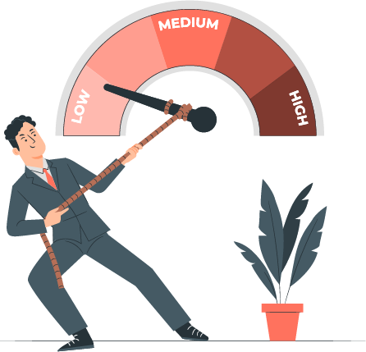

 |  |  |  | Tabla/Matriz Pre-Mitigación |  |  |  |  |  | Tabla/Matriz Post-Mitigación
 |  |  |  | Posibilidad de Ocurrencia |  |  |  |  |  | Posibilidad de Ocurrencia
 |  |  | Grado de Severidad | Improbable | Posible | Ocasional | Moderado | Recurrente | Grado de Severidad | Improbable | Posible | Ocasional | Moderado | Recurrente
 |  |  |  | 2 | 4 | 6 | 8 | 10 |  | 2 | 4 | 6 | 8 | 10
Color | Nivel de Riesgo |  | Sin impacto >> 1 | 0 | 0 | 0 | 0 | 0 | Sin impacto >> 1 | 0 | 0 | 0 | 0 | 0 | Color | Nivel de Riesgo
2 a 8 | Riesgo Aceptable | 0 | impacto menor >> 2 | 0 | 0 | 0 | 0 | 0 | impacto menor >> 2 | 0 | 0 | 0 | 0 | 0 | 2 a 8 | Riesgo Aceptable | 0
10 a 18 | Riesgo Tolerable | 0 | Impacto moderado >> 3 | 0 | 0 | 0 | 0 | 0 | Impacto moderado >> 3 | 0 | 0 | 0 | 0 | 0 | 10 a 18 | Riesgo Tolerable | 0
20 a 24 | Riesgo Alto | 0 | Impacto Crítico >> 4 | 0 | 0 | 0 | 0 | 0 | Impacto Crítico >> 4 | 0 | 0 | 0 | 0 | 0 | 20 a 24 | Riesgo Alto | 0
30 a 50 | Riesgo Extremo | 0 | Catastrofe >> 5 | 0 | 0 | 0 | 0 | 0 | Catastrofe >> 5 | 0 | 0 | 0 | 0 | 0 | 30 a 50 | Riesgo Extremo | 0

Comparativa Pre-Mitigación vs. Post-Mitigación
 | Pre-Mitigación | Post-Mitigación
Riesgo Aceptable | 0 | 0
Riesgo Tolerable | 0 | 0
Riesgo Alto | 0 | 0
Riesgo Extremo | 0 | 0

